关系图
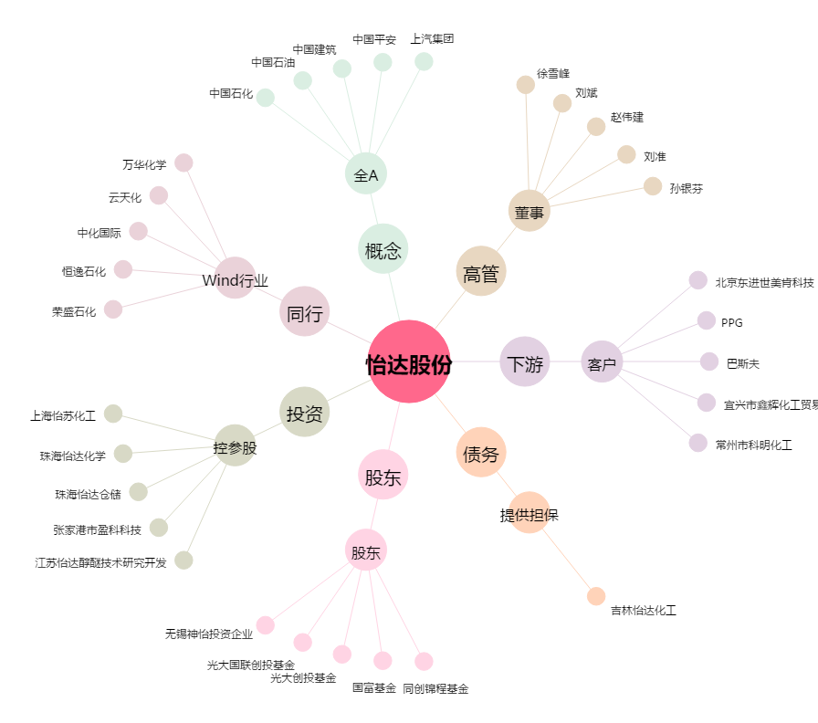
怡达股份[300721.SZ] - 关系概览图

